Плей-офф Кубок Года
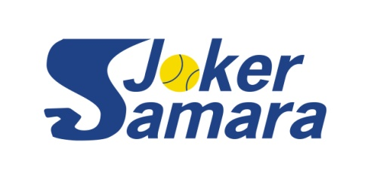
SAMARA JOKER YEAR CUP 2022
Таблица турнира плей-офф на 16 участников

 |  |  |  |  | Сроки проведения: |  |  |  | 21.08 - 31.10.2022

посев | № строк | 1/8 финала |  | 1/4 финала |  | 1/2 финала |  | Финал

1 | 1 | Попов Евгений
 |  |  | Попов Евгений
 | 2 | Колебянов Дмитрий
 |  |  |  | 6:4 3:6 10:8; 4:6 5:7; 6:2 2:6 10:6 | Попов Евгений
 | 3 | Лумпов Илья
 |  |  | Бабунов Александр |  |  | 6:3 6:4; 6:1 6:4
 | 4 | Бабунов Александр
 |  |  |  | 6:3 2:6 10:2; 6:3 6:1 |  |  | Попов Евгений
 | 5 | Лаптев Сергей
 |  |  | Мингачев Юсуп |  |  |  |  | 6:4 6:4
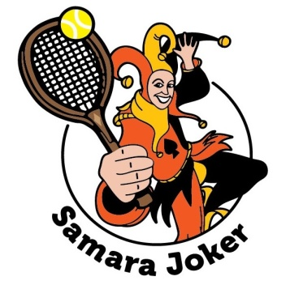
 | 6 | Мингачев Юсуп
 |  |  |  | 6:2 6:4; 6:1 6:2 | Мингачев Юсуп
 | 7 | Лаверычев Евгений
 |  |  | Пирогов Юрий |  |  | 6:1 6:2; отказ
4 | 8 | Пирогов Юрий
 |  |  |  | 7:6 3:6 7:10; 6:4 6:3; отказ |  |  |  |  |  | Литвинов Евгений
3 | 9 | Макеев Андрей
 |  |  | Пронин Александр |  |  |  |  |  |  |  | неявка
 | 10 | Пронин Александр
 |  |  |  | 6:1 6:2; 6:2 2:6 5:10; 6:2 6:2 | Пронин Александр
 | 11 | Лаврентьев Владимир
 |  |  | Огарков Сергей |  |  | отказ
 | 12 | Огарков Сергей
 |  |  |  | 6:4 6:2; отказ |  |  | Литвинов Евгений
 | 13 | Бородин Игорь
 |  |  | Литвинов Евгений |  |  |  |  | 6:1 6:2
 | 14 | Литвинов Евгений
 |  |  |  | 6:0 6:3; 6:2 6:4 | Литвинов Евгений
 | 15 | Ревякин Олег
 |  |  | Савинков Александр |  |  | 6:2 6:7 12:10; 6:2 6:1 |  | Матч за 3 место
2 | 16 | Савинков Александр |  |  |  |  |  | Пронин-Мингачев 6:3 6:1
 |  |  |  | 6:2 6:4; 6:4 7:6

